Задание 1
Задание 1

Рассчитайте выполнение плана и отклонение факта от плана по каждому месяцу и за год в целом.

Период | Сумма выдач, млн. руб.
 | План | Факт | Исп, % | Откл, руб.
2024-01 | 180.30 | 100.00 | 55.46% | (80.30)
2024-02 | 230.70 | 195.90 | 84.92% | (34.80)
2024-03 | 500.30 | 400.00 | 79.95% | (100.30)
2024-04 | 600.00 | 540.00 | 90.00% | (60.00)
2024-05 | 600.00 | 400.00 | 66.67% | (200.00)
2024-06 | 790.40 | 800.00 | 101.21% | 9.60
2024-07 | 830.00 | 720.60 | 86.82% | (109.40)
2024-08 | 850.60 | 810.00 | 95.23% | (40.60)
2024-09 | 900.00 | 820.00 | 91.11% | (80.00)
2024-10 | 950.00 | 900.00 | 94.74% | (50.00)
2024-11 | 1,000.00 | 930.70 | 93.07% | (69.30)
2024-12 | 1,100.00 | 1,200.00 | 109.09% | 100.00
ИТОГО | 8,532.30 | 7,817.20 | 91.62% | (715.10)

Постройте график на основании таблицы выше по образцу:
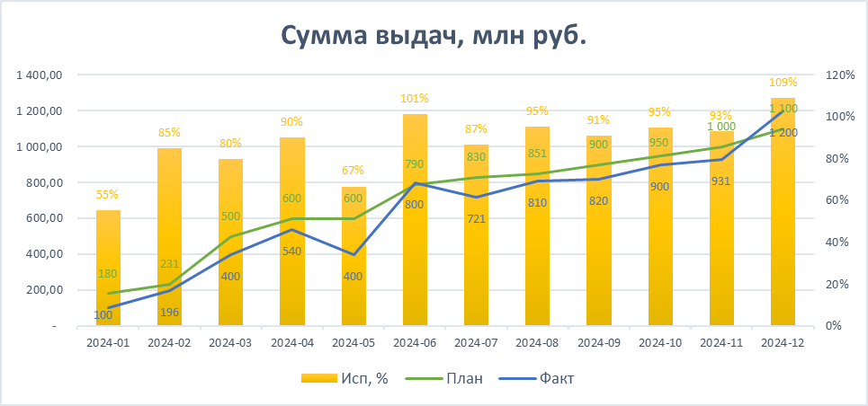
Сумма выдач, млн руб.

